关系图
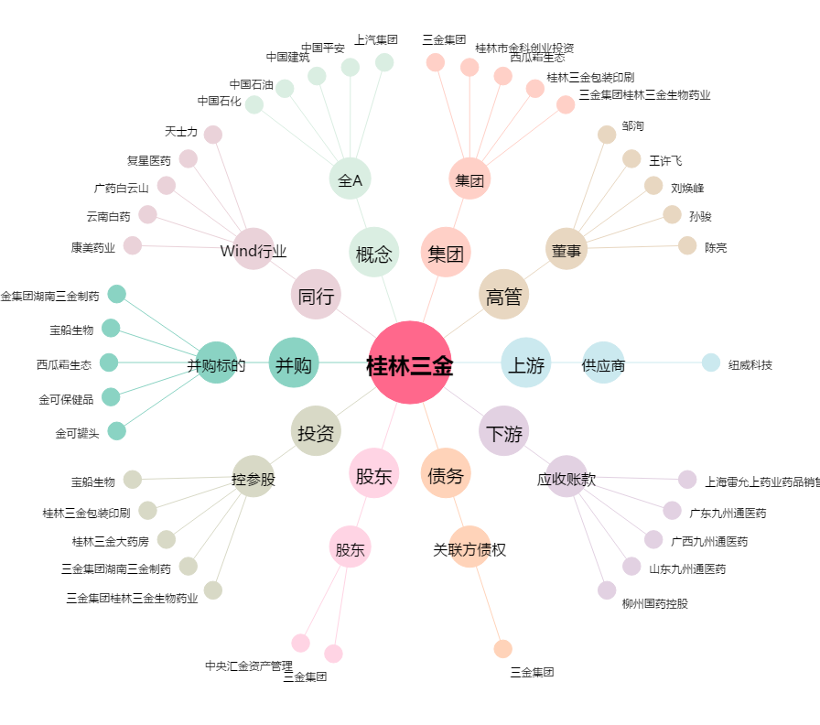
桂林三金[002275.SZ] - 关系概览图

